Sheet1
手持螺丝锁付机、O圈套装机、标签对着粘贴机、捆扎包装机采购明细表-2023.11.28

序号 | 零部件名称 | 品牌型号/图号 | 单位 | 数量 | 技术要求 | 临采推荐供应商 | 单价（供参考） | 备注 | 预算编码
1 | 手持自动螺丝锁付机 | 华菲特/HFT-SC-01 | 台 | 1 | 供料系统及批头按我司产品定制 | 深圳市华菲特智能科技有限公司 李女士 ：13682675631 | ¥7,800.00 | 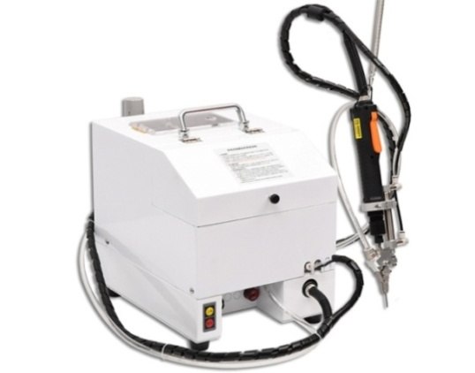 | ZY2303 气路系统
2 | O圈套装机 | 量子晔/LZY-MFQ-A1 | 台 | 2 | 供料系统及模头按我司产品定制 | 苏州量子晔电气科技有限公司 宋永豪 ：15050406269 | ¥29,000.00
3 | 标签打印对折粘贴一体机 | 品尚/PS-1181-6 | 台 | 1 | 标签打印分辨率≥203dpi | 东莞市品尚科技设备有限公司 邱生 ：13008836196 | ¥28,000.00 | 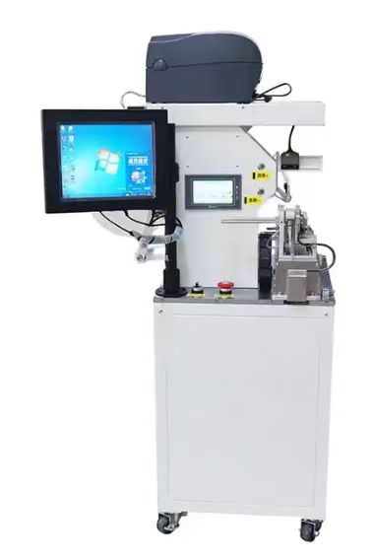
4 | 束带包装机 | 亿瀚/YH30 |  | 1 | —— | 东莞亿瀚机械设备有限公司 谢建磊 ：13538681320 | ¥16,000.00 | 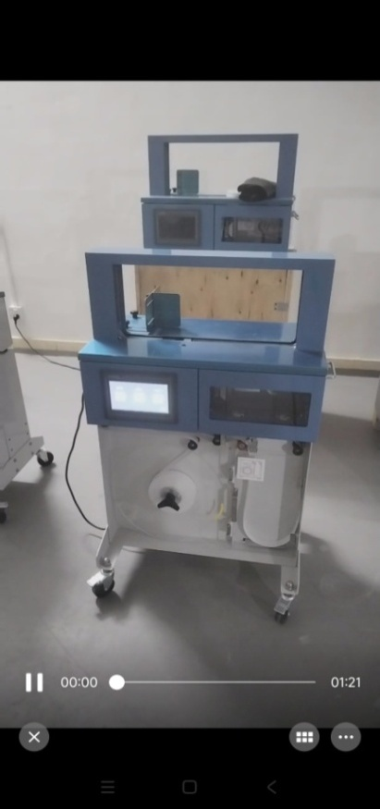
申请人：姚明阳
要求到货日期：2023.12.31前 |  |  |  |  |  |  |  |  |  | 0

